Этап1
Название | Описание | Скриншот | Шаги воспроизведения | Видео (ссылка для скачивания) | Критичность | ID
Кнопка на ASCII-арте при нажатии Документе с ASCII-артом и комментариями | При первом нажатии по кнопке на ASCII-арте не открывается inline-коментарий. |  | 1) Перейти на страницу: https://tz-dontdel.evateam.ru/docs/testovoe-zadanie-v3-0a/CmfDocument:55b128e2-48dd-11ee-b84b-00161e14e5e8#dokument-s-ascii-artom-i-kommentariyami 2) Нажать на кнопку на ASCII-арте | https://wdho.ru/bKsZ | 2024-05-01 | BUG1
Пропала кнопка на ASCII-арте при нажатии в inline Документе с ASCII-артом и комментариями | При нажатии на "обработать" в inline-коменнтарии появляется ошибка и пропадает кнопка на ACII-арте | 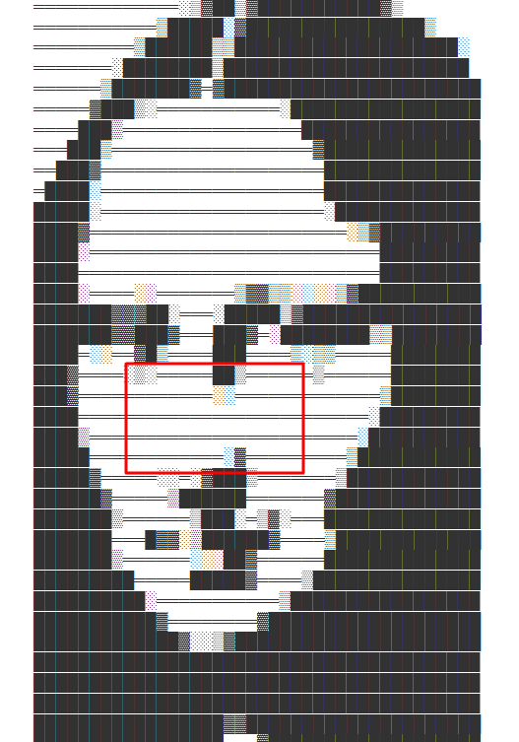 | 1) Перейти на страницу: https://tz-dontdel.evateam.ru/docs/testovoe-zadanie-v3-0a/CmfDocument:55b128e2-48dd-11ee-b84b-00161e14e5e8#dokument-s-ascii-artom-i-kommentariyami 2) Нажать на кнопку на ASCII-арте дважды 3) Нажать на "Обработать" в появившемся inline-комментарии | https://wdfiles.ru/1tjhx | 2024-05-01 | BUG2
Не найден метод в inline-комментарии при нажатии на "обработать" в Документе с ASCII-артом и комментариями | При нажатии на "обработать" в inline-коменнтарии появляется ошибка "methof not found" | 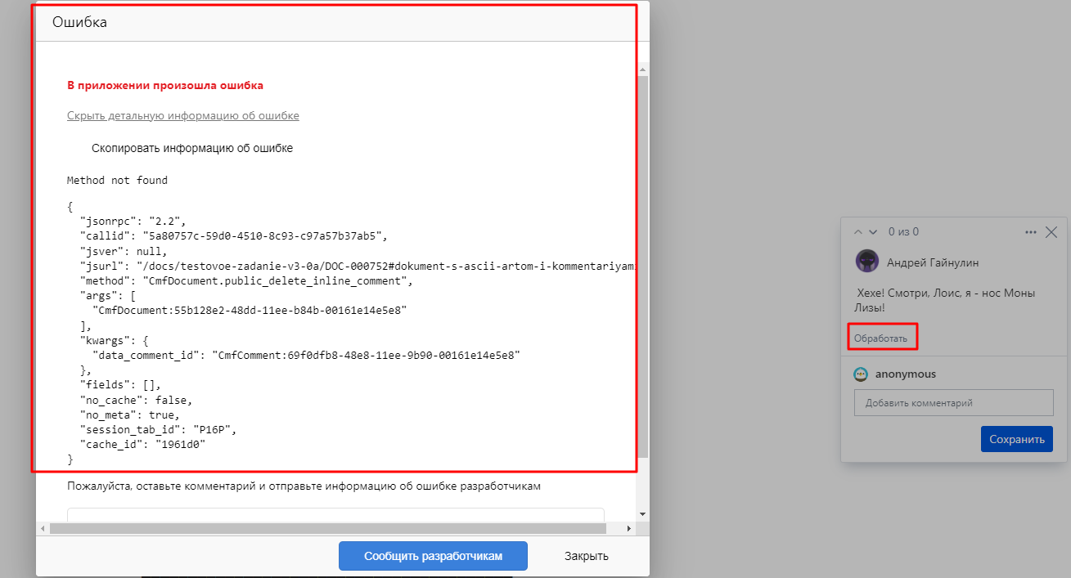 | 1) Перейти на страницу: https://tz-dontdel.evateam.ru/docs/testovoe-zadanie-v3-0a/CmfDocument:55b128e2-48dd-11ee-b84b-00161e14e5e8#dokument-s-ascii-artom-i-kommentariyami 2) Нажать на кнопку на ASCII-арте дважды 3) Нажать на "Обработать" в появившемся inline-комментарии 4) В окне ошибки нажать на "Показать детальную информацию об ошибке"" | https://wdfiles.ru/1tjhy | 2024-05-05 | BUG3
Ошибка доступа в коментариях при нажатии на реакцию Документе с ASCII-артом и комментариями | При выборе реакции у комментария появляется ошибка доступа | 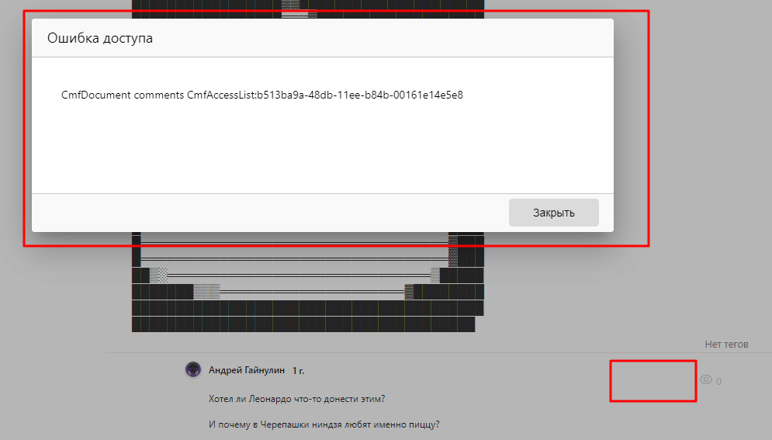 | 1) Перейти на страницу: https://tz-dontdel.evateam.ru/docs/testovoe-zadanie-v3-0a/CmfDocument:55b128e2-48dd-11ee-b84b-00161e14e5e8#dokument-s-ascii-artom-i-kommentariyami 2) Обратить внимание на коментарии под ASCII-артом 3) Нажать на символ реакции и выбрать реакцию из списка | https://wdho.ru/bKt1 | 2024-05-05 | BUG4
Отображение картинки в коментарии в Документе с ASCII-артом и комментариями | В комментарии под ASCII-артом некорректно отображается картинка | 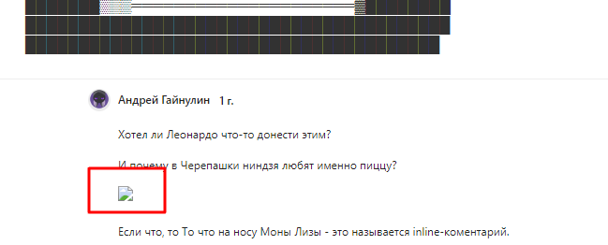 | 1) Перейти на страницу: https://tz-dontdel.evateam.ru/docs/testovoe-zadanie-v3-0a/CmfDocument:55b128e2-48dd-11ee-b84b-00161e14e5e8#dokument-s-ascii-artom-i-kommentariyami 2) Обратить внимание на ярлык изображения в коментарии под ASCII-артом | https://wdho.ru/7yk0 | 2024-05-02 | BUG5
Отображение изображения у файлов в Документе с видео и файлами | Под видео у файлов некорректно отображается изображение | 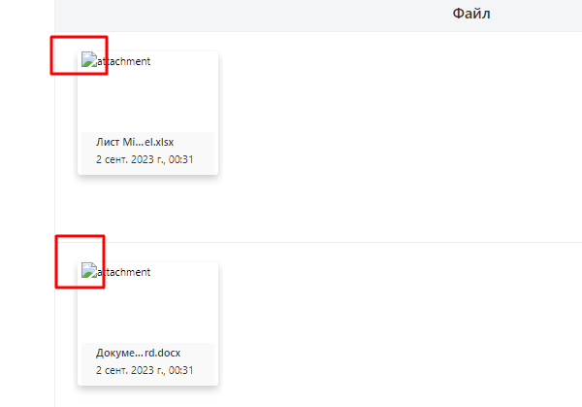 | 1) Перейти на страницу: https://tz-dontdel.evateam.ru/docs/testovoe-zadanie-v3-0a/DOC-000750#dokument-s-video-i-fajlami 2) Обратить внимание на файлы под видео | https://wdfiles.ru/29gK3 | 2024-05-01 | BUG6
Ошибка доступа у файлов при предпросмотре в Документе с видео и файлами | Под видео при нажатии на предпросмотр у файлов появляется ошибка доступа |  | 1) Перейти на страницу: https://tz-dontdel.evateam.ru/docs/testovoe-zadanie-v3-0a/DOC-000750#dokument-s-video-i-fajlami 2) Обратить внимание на файлы под видео 3) Нажать на символ предпросмотра у файлов | https://wdho.ru/7yk2 | 2024-05-04 | BUG7
Перемотка видео в Документе с видео и файлами при просмотре | При просмотре видео нельзя перемотать его кликом мыши или клавишами клавиатуры |  | 1) Перейти на страницу: https://tz-dontdel.evateam.ru/docs/testovoe-zadanie-v3-0a/DOC-000750#dokument-s-video-i-fajlami 2) Начать просмотр видео 3) Перемотать видео | https://wdho.ru/7yk3 | 2024-05-05 | BUG8
Ошибка доступа при загрузке файла по нажатию на "загрузить файлы" в Документе с картинами ученых | При нажатии на кнопку "загрузить файлы" или переносе изображения в поле появляется всплывающее окно с сообщением "Операция была прервана" и сообщение об ошибке доступа | 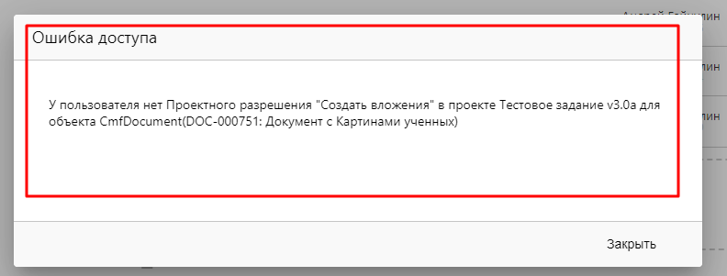 | 1) Перейти на страницу: https://tz-dontdel.evateam.ru/docs/testovoe-zadanie-v3-0a/DOC-000751#dokument-s-kartinami-uchennyh 2) Нажать на кнопку "загрузить файлы" или перенести изображение в поле рядом | https://wdho.ru/7yk6 | 2024-05-05 | BUG9
Ошибка доступа у файла при выпадающем списке в Документе с картинами ученых | При нажатии не кнопку выпадающего списка появляется окно с ошибкой доступа | 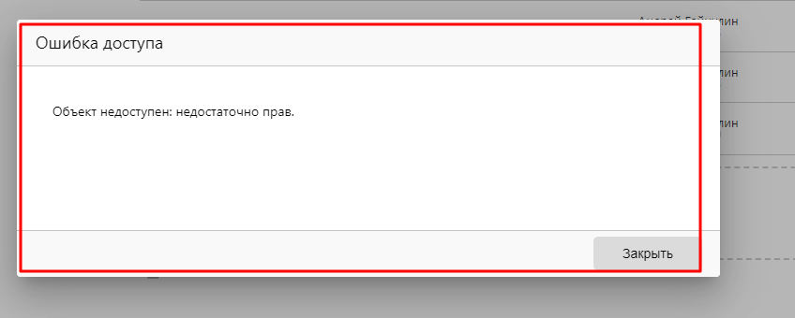 | 1) Перейти на страницу: https://tz-dontdel.evateam.ru/docs/testovoe-zadanie-v3-0a/DOC-000751#dokument-s-kartinami-uchennyh 2) Нажать на кнопку выпадающего списка слева от названия файла | https://wdho.ru/7yk7 | 2024-05-02 | BUG10
Не открывается картинка в просмотре портретов при перелистывании в Документе с картинами ученых | При нажатии на портрет, а после при нажатии на стрелку перелистывания не открывается изображение |  | 1) Перейти на страницу: https://tz-dontdel.evateam.ru/docs/testovoe-zadanie-v3-0a/DOC-000751#dokument-s-kartinami-uchennyh 2) Обратить внимание на портреты ниже и нажать на любой 3) В просмотре портрета нажать на любую стрелку перелистывания | https://wdho.ru/7yk8 | 2024-05-05 | BUG11
Не удаляется файл в списке файлов при нажатии на кнопку "корзина" в Документе с картинами ученых | При нажатии на кнопку "корзина" справа от файла файл не удаляется |  | 1) Перейти на страницу: https://tz-dontdel.evateam.ru/docs/testovoe-zadanie-v3-0a/DOC-000751#dokument-s-kartinami-uchennyh 2) Обратить внимание на список файлов 3) Нажать на кнопку "корзина" слева от любого файла | https://wdho.ru/7yk9 | 2024-05-05 | BUG12
Не сохраняется выбор в радио-кнопках при обновлении страницы в Документе со списком покупок | При выборе произвольных варинатов у радио-кнопок и обновлении страницы или перехода на другую на текущей сбрасывается пользовательский выбор до предустановленного |  | 1) Перейти на страницу: https://tz-dontdel.evateam.ru/docs/testovoe-zadanie-v3-0a/DOC-000749#dokument-so-spiskom-pokupok 2) Произвольно выбрать варианты в радио-кнопках и обновить страницу | https://wdho.ru/7yka | 2024-05-05 | BUG13
Ошибка доступа при выделении текста у радиокнопок в Документе со списком покупок | При выделении текста у радиокнопок и по нажатию на всплывающую кнопку "Коментарий" появляется ошибка доступа |  | 1) Перейти на страницу: https://tz-dontdel.evateam.ru/docs/testovoe-zadanie-v3-0a/DOC-000749#dokument-so-spiskom-pokupok 2) Выделить любую строку из списка радиокнопок 3) Нажать на кнопку "Комментарий" | https://wdho.ru/7ykb | 2024-05-01 | BUG14
Ошибка в слове "площадь" в Документе с оглавлением | В "Глава 1: История и основание Эрмитажа" в тексте слово "Площадь" пишется с заглавной буквой 2 раза В "Глава 3: Архитектура и символизм " слово "Площадь" пишется с заглавной буквы 1 раз |  | 1) Перейти на страницу: https://tz-dontdel.evateam.ru/docs/testovoe-zadanie-v3-0a/DOC-000753#dokument-s-oglavleniem##mcetoc_1h98sd1oq9b 2) Обратить внимание на слова "площадь" тексте в "Глава 1: История и основание Эрмитажа" 3) Обратить внимание на слово "Площадь" в "Глава 3: Архитектура и символизм" | https://wdho.ru/7ykc | 2024-05-05 | BUG15
Ошибка в слове "Людвиг" в Документе с оглавлением | В "Глава 1: История и основание Эрмитажа" в тексте имя "Людвиг" пишется как "Лудвиг" |  | 1) Перейти на страницу: https://tz-dontdel.evateam.ru/docs/testovoe-zadanie-v3-0a/DOC-000753#dokument-s-oglavleniem##mcetoc_1h98sd1oq9b 2) Обратить внимание на слово "Лудвиг" тексте в "Глава 1: История и основание Эрмитажа" | https://wdho.ru/7yke | 2024-05-05 | BUG16
Ошибка в слове "Тициана" в Документе с оглавлением | В Глава 2: Коллекции и экспонаты имя Тициан написано как "Титиан" |  | 1) Перейти на страницу: https://tz-dontdel.evateam.ru/docs/testovoe-zadanie-v3-0a/DOC-000753#dokument-s-oglavleniem##mcetoc_1h98sd1oq9b 2) Обратить внимание на слово "Титиан" тексте в "Глава 1: История и основание Эрмитажа" | https://wdho.ru/7ykf | 2024-05-05 | BUG17
Ошибка в слове "своей" в Документе с оглавлением | В "Глава 3: Архитектура и символизм" ошибка в предложении со словом "своей". |  | 1) Перейти на страницу: https://tz-dontdel.evateam.ru/docs/testovoe-zadanie-v3-0a/DOC-000753#dokument-s-oglavleniem##mcetoc_1h98sd1oq9b 2) Обратить внимание на предложение со словом "своей" тексте в Глава 3: Архитектура и символизм | https://wdho.ru/7ykg | 2024-05-05 | BUG18
Не найден метод в Документе с результатом фильтра при переходе | При переходе в Документ с результатом фильтра появляется ошибка о не найденном методе "CmfTask.public_count". |  | 1) Перейти на страницу: https://tz-dontdel.evateam.ru/docs/testovoe-zadanie-v3-0a/DOC-000754#dokument-s-rezultatom-filtra 2) Нажать на кнопку "Показать детальную информацию об ошибке" | https://wdho.ru/7yki | 2024-05-05 | BUG19
Масштабируемость страниц при открытии DevTools | При открытии DevTools на любой из страниц web-сайта, растягивается верстка |  | 1) Перейти на страницу:https://tz-dontdel.evateam.ru/docs/testovoe-zadanie-v3-0a/DOC-000748#dokumenty 2) Открыть DevTools 3) Обновить страницу 4) Закрыть DevTools | https://wdho.ru/7ykj | 2024-05-01 | BUG20

